基礎設計

クエスト基礎設計フォーマット

 | 認識合わせ

 |  | クエストの位置づけ |  | ウィザード
 |  | クエストの存在意義 |  | 上級者の遊び場。★６まで育つユニットが手に入る。超上級者はここを周回してバグマのユニットを作る。
 |  | つまり |  | ある程度の難易度を持ちながら、周回のしやすさとのバランスを取りましょう

 | 基本情報

 |  | クエスト名 |  | デルピュネー襲来
 |  | 難易度 |  | 超絶級/ウィザード級
 |  | ボスキャラクター名称 |  | デルピュネー
 |  | ボスキャラクター情報 |  | 緑/god・dragon/攻撃

 |  | ステージギミック
 |  | ステージ制限※超級は必須
 |  | エネミーギミックA |  | パネルプロテクト
 |  | エネミーギミックB |  | 連続攻撃を高い頻度で行ってくる。
 |  | キラー
 |  | 対応できるユニット数
 |  | フロア構成要望 |  | 3~5
 |  | 実現したいユーザー体験 |  | ◆要件 ・プロテクトブレイクのabirityが重要（最低でも3体は必要となる）となるように、プロテクトパネルの出現頻度を上げる。 ・赤属性でプロテクトブレイクの北斎、カーリー、モールスがボムパネル生成スキルを持っているので、敵キャラが爆風軽減スキルで、ボムパネルでクリアをし難くする。 （ネメシスに爆風増加化のスキルを設定することで、ネメシスの価値を高める。） ・連続攻撃を行ってくる敵を多めに設定し、耐久力のあるキャラを必要とする。 （ネメシスに回復or防御力アップのスキルを設定することで、需要を高める。） ■専用台詞ユニット 1.同シリーズ内の対抗ユニットには必ずつける →ネメシス 2.こちらで指定したユニット（0~2体） →ヘルメス、アポロン 以上でお願い致します。 |  |  |  |  |  | 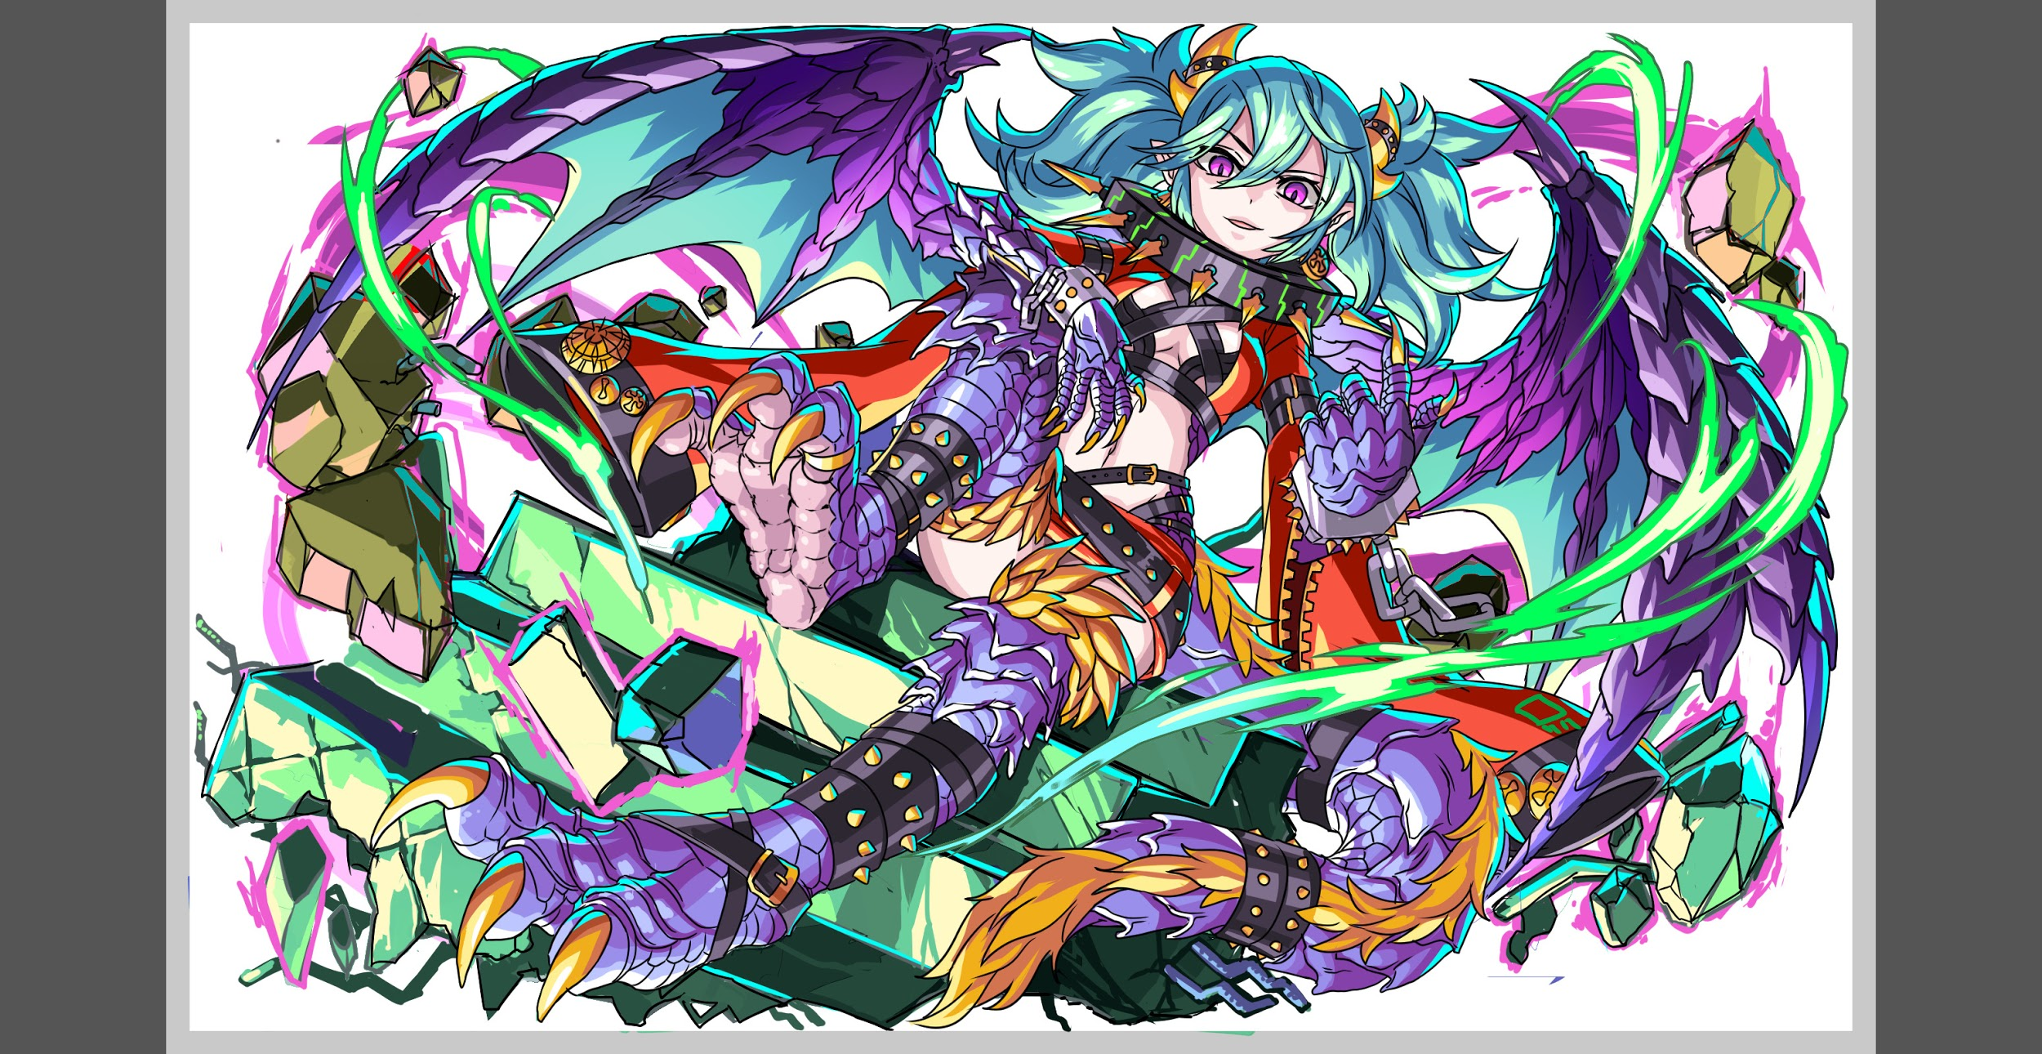
 |  | ステージギミック早見表 (2016/7/4更新) ※パーティの組み方に影響を与える戦略要素 |  | ウィルス | スリープ | スキルバインド | カウンター | 全体攻撃 | 連続攻撃
 |  |  |  | パネル変換禁止 | 爆風軽減 | 時限式ダメージパネル | お邪魔パネル | パネルプロテクト | 暗闇
 |  |  |  | 属性チェンジ | パネル吸収 | ダメージパネル | 状態異常キラー | ユニットデバフ | ユニットバフ
 |  |  |  | タップ数変更 | チェーン数変更 | コスト制限 | BGM変更 | エネミーバフ | エネミーデバフ
 |  |  |  | {ヒューマン / アニマル / マシン / ドラゴン / ゴッド / unknown}キラー |  |  |  | タップ時間制限
 |  |  |  | {ヒューマン / アニマル / マシン / ドラゴン / ゴッド / unknown}限定
 |  |  |  | {赤・青・黄・緑・ハート}無効 （ディスパネル） |  |  | 死亡時セリフ
 |  |  |  | {赤・青・黄・緑・ハート}ドロップ率変更 |  |  | 専用セリフ付きスキル

 |  | クリア報酬

 |  | 補足

 | 活躍させたいユニット

 |  | ラベル | ユニット名 | スキル |  |  |  |  |  | Cスキル | アビリティ1 | アビリティ2
 |  | SS(Level:99) | 1101：北斎 | 黄パネルを赤ボムパネルに変換+3ターン種族サムライとアニマルの攻撃力を超大UPし、全ユニットの赤パネル出現率大UP |  |  |  |  |  | 1体に特大ダメージ+ 全体に小ダメージ | プロテクトブレイク | ー | ヒューマン/サムライ
 |  | S(Level:99) | 1209：ネメシス | 3ターン赤属性の防御力特大UP（1080）+大カウンター+1ターン爆風強化 |  |  |  |  |  | 敵1体に特大ダメージ（ドラゴンに効果超大）+防御力大UP（72） | プロテクトブレイク | ー | ゴッド/アニマル
 |  | S(Level:99) | 1148：カーリー | 2ターン赤属性の攻撃力と回復力を特大UP+確率で赤ボムドロップ |  |  |  |  |  | 1体に超大ダメージ+HP回復 | プロテクトブレイク（バグ30） | ー | ゴッド/デーモン
 |  | SSS(Level:99) | 784：モールス | ハートパネルをCパネルに変換+2ターンハートパネルが赤ボムでドロップし、自身の攻撃力UP(黄パネルを吸収し効果特大UP) |  |  |  |  |  | 1体に特大ダメージ +2ターン回復力UP | プロテクトブレイク | ハート出現率UP | アカデミア/アンノウン

 | フロア構成

 |  | フロア１
 |  | 登場ユニット | 攻撃力 | 概要・行動パターン
 |  | サイクロプス（青） | 攻撃力5000 HP75000 行動頻度1 | 先制：ランダム2人に2ターンスキルバインド（意図：スキルターンを乱す）+行動頻度2 ・全体攻撃（0.4）
 |  | ケンタウロス（緑） | 攻撃力6000 HP100000 行動頻度1 | 先制：赤パネルは60％の確率でプロテクト状態でドロップする+行動頻度2 ・2回連続攻撃（0.6*2） |  |  |  |  |  | プロテクトドロップ：赤（60％）

 |  | フロア2
 |  | 登場ユニット | 攻撃力 | 概要・行動パターン
 |  | ラドン バハムート | 攻撃力5000 HP80000 行動頻度1 | 先制：青パネルは60％の確率でプロテクト状態でドロップする+行動頻度1 ・ハートパネル吸収攻撃（全部吸収、最低攻撃力3000+ハート1個あたり500、意図：溜め込んだ回復リソースを潰す） 全体攻撃（0.3*4） |  |  |  |  |  | プロテクトドロップ：赤（60％）＋青（60％）
 |  | ケルベロス ラドン | 攻撃力6500 HP125000 行動頻度2 | 先制：全ユニット爆風軽減（10ターン）+行動頻度2 ・4回連続攻撃（0.2*4）+解除するまで3ターン全ユニット攻撃力50％DOWN ・4回連続攻撃（0.2*4）+解除するまで3ターン全ユニット回復力50％DOWN |  |  |  |  |  | 爆風軽減10ターン

 |  | フロア3
 |  | 登場ユニット | 攻撃力 | 概要・行動パターン
 |  | セイレーン ヨルムンガンド | 攻撃力3000 HP55000 行動頻度2 | 先制：ハートパネルは60％の確率でプロテクト状態でドロップする+行動頻度２ ヒュウガ撃破時：自身攻撃力UP（+2000）+行動頻度１ ・全体攻撃（0.4）+3ターン全ユニット攻撃力90％ダウン ・Cパネル生成延長2（永続）（1回だけ使用） |  |  |  |  |  | プロテクトドロップ： 赤（60％）＋青（60％）＋緑（60％）＋ハート（60％） | ※ここからはプロテクトブレイク持ちが揃っていないとロクに整地もできずに進めなくなるようにしたい
 |  | アレス ウロボロス | 攻撃力3000 HP55000 行動頻度2 | 先制：緑パネルは60％の確率でプロテクト状態でドロップする+行動頻度２ ファフニール撃破時：自身攻撃力アップ（2000）+行動頻度１ ・全体攻撃（0.4）+3ターン全ユニット回復力100％ダウン ・3ターンタップ数減少1（1回だけ使用）

 |  | フロア4
 |  | 登場ユニット | 攻撃力 | 概要・行動パターン |  |  |  |  |  |  | セリフ案
 |  | デルピュネーR5 | 攻撃力6000 HP350000 行動頻度2 | 先制：状態異常無効+ハートパネルは75％の確率でプロテクト状態でドロップする 先制スキルのセリフ違い（ネメシスR5,R6、ヘルメスR5,R6、アポロンR5,R6） HP75％以下：全体攻撃（0.2）+8回連続攻撃0.2*8（ネメシスの防御アップで防ぐ） HP50％以下：Cパネル全てプロテクト（発動時に盤面にあるCパネルのみ）、ハートパネルを黄パネルに変換 HP50％以下：3回連続攻撃（0.5）+ハートボムパネル吸収攻撃（1個あたり2500ダメージ） |  |  |  |  |  | [effect:break_attack_fix, target:unit_all, val:2500, lowest_val:1, count:-1, color:green, block_color:block_heart, block01:crack_bomb] | ・「逃げ隠れたALICEが送りつけた鉄砲玉か」 ・「我が女王に逆らう愚か者は排除する」 ・「その仕掛けを利用させてもらうぞ」 ・「キサマへのチカラの集まり方は、不自然すぎる」
 |  | デルピュネーR6 | 攻撃力7000 HP500000 行動頻度2 | 先制：状態異常無効+爆風軽減（永続）+通常パネルは75％の確率でプロテクト状態でドロップする 全体攻撃（0.6）＝16800 赤PTならｘ0.7＝11760 4回連続攻撃（0.65ｘ4）＝18200 赤PTならx0.7=12740 3ターンの間自身攻撃力UP（+2000） HP25％以下：ユニット全体に5ターンスキルバインド（3ゲージ開幕でフィーバーを0にされるので、ここでフィーバー消費を誘導）+次ターン強力な連続攻撃の予告 HP25%以下：20回連続攻撃（0.2*20）＝28000 赤PTなら19600、ネメシスの防御バフを使うと4480、ネメシスCスキルも混ざればさらにダメージ減少＋カウンター可能 |  |  |  |  |  | プロテクトドロップ：全色75％ | ・「この龍鱗にはキサマ程度の攻撃なぞ効かぬわ」 ・「キサマの立場には過分なチカラだぞ、それは」 ・「踏みつけられると悦ぶらしいと聞いたが、違ったか？」
 |  | デルピュネーR6 | 攻撃力8000 HP850000 行動頻度1 | 先制：状態異常無効+爆風軽減（永続）+フィーバーゲージ０ 1ターン目：通常パネルは100％の確率でプロテクト状態でドロップする 全体攻撃+全ユニット攻撃力50％ダウン3ターン 2回連続攻撃（0.8*2）+全ユニット回復力100％ダウン3ターン 全体攻撃（0.3）9600+単体攻撃（0.4）3200 HP50%：ボム吸収攻撃（1個あたり2500ダメージ）、使用回数1回 HP25％：クラッシュパネルにプロテクト+カウンター解除+次のターン強力な攻撃（予告） HP25％：4回全体攻撃（0.2）+16回連続攻撃（0.2） 想定ダメージ：8000*0.2*4+8000*0.2*16＝6400+25600＝32000 赤PTだと*0.7で22400、 ネメシスの防御バフが入った時 [{(8000*0.2)-1080}*4*0.7]+{(8000*0.2)-1080}*16*0.7=1456+5824=7280、ネメシスCスキルも混ざればさらに減らせる＋カウンター可能 ネメシスカウンターで受ければ、倒し切れるかも 撃破時用セリフ ・ネメシス（R5,R6）ヘルメス（R5,R6）アポロン（R5,R6）その他（通常） |  |  |  |  |  | プロテクトドロップ：全色100％ | ・「まさか…テュポーンを破ったのは…キサマか？」 ・「キサマという存在については、報告しておく必要があるな」 ・「安眠できる日はもう来ないと思え」 ・「」

